상품제안서
[액센] K200 노래방 블루투스 스피커+마이크 2P 세트 | 상품코드: F31603

 |  |  |  |  |  |  | 02-412-0044 | www.easy1.co.kr
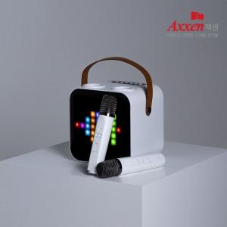

【상세/제작정보】 | <p>1박스 입수수량 : 12개</p><p>10개 미만 주문시, 레이저인쇄 통합 25,000원 / 칼라인쇄 통합 50,000원</p><p>&nbsp;</p><p>1박스 택배비 : 4000원 부과세별도​&nbsp;</p>

【인쇄/포장옵션】 | 레이저, 풀칼라 / 포장지포장

【공급단가】 | 수량 | 20~ | 50~ | 100~ | 300~ | 500~
*VAT별도 | 단가 | 63,960원 | 62,890원 | 61,290원 | 60,220원 | 58,630원

【상품 URL】 | http://www.easy1.co.kr/src/goods_detail.php?gdno=31603

